거래처 등록수정 신청서
화면명 |  | 거래처 등록/수정 신청서 | 화면영문명 | ReqCustInfo
화면URL |  | http://ekp.smiledev.net/eNovator/GSWF/WebPage/ApprovalForms/ApprovalFormCtrl.aspx?formLang=&rqPage=&pid=629534&formID=299&box=P_PROCESS&fileType=H&ReWrite=&originpid=&adjunctDeptCd=
진입경로 |  | 전자결재 > 결재문서작성 > 재무 > 거래처 등록/수정 신청서
화면설명 |  | 거래처 등록/수정 신청서를 작성 할 수 있는 화면

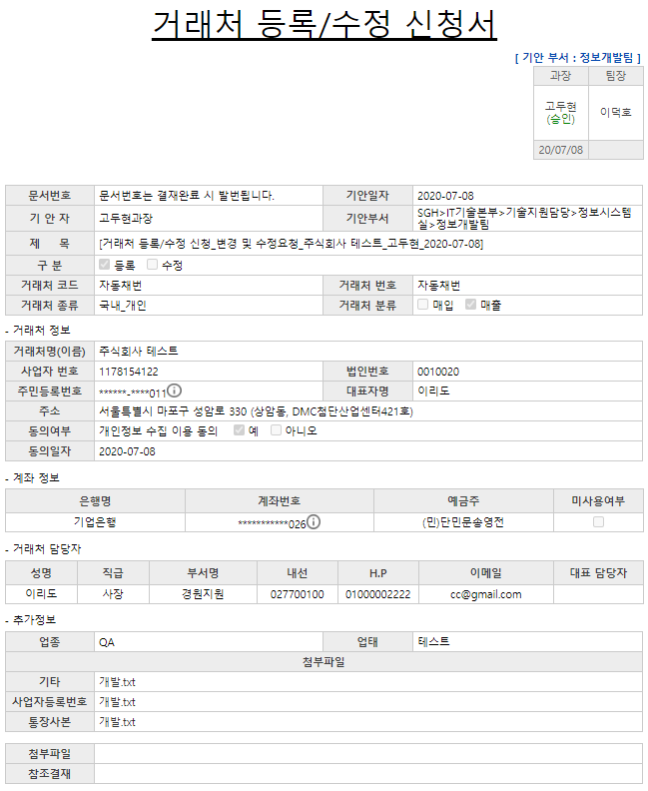

주요 기능정의
 | 기능명 | 기능설명 |  |  | 함수명
주요 메소드 정의
호출Controller |  | 메소드명 | 메소드 설명
 | AssetsApply_Ajax.aspx.cs | GetCustInfo | 거래처 정보 가져오기 (Gubun : M) |  |  | mode : GetCustInfo (Gubun : M) | MDI | SP_IFCUST_CUSTQUERY
 |  |  | 거래처 계좌정보 가져오기 (Gubun : A) |  |  | mode : GetCustInfo (Gubun : A) | MDI | SP_IFCUST_CUSTQUERY
 |  |  | 거래처 담당자 정보 가져오기 (Gubun : E) |  |  | mode : GetCustInfo (Gubun : E) | MDI | SP_IFCUST_CUSTQUERY
 |  |  | 거래처 등록/수정 신청서 내 파일 정보 가져오기 (Gubun : F) |  |  | mode : GetCustInfo (Gubun : F) | MDI | SP_IFCUST_CUSTQUERY
추가사항(기타 사항을 자유롭게 기재)
1. 구분 값에 따른 API 정보 조회 - M, A, E, F

